商品信息
COCO Living Space｜收纳架铁艺牙刷架简约桌面置物架
来源：COCO_Living_Space_Shopee全量审计_持续更新.xlsx｜工作表：高销量商品｜Excel第34行｜商品ID：29856003395

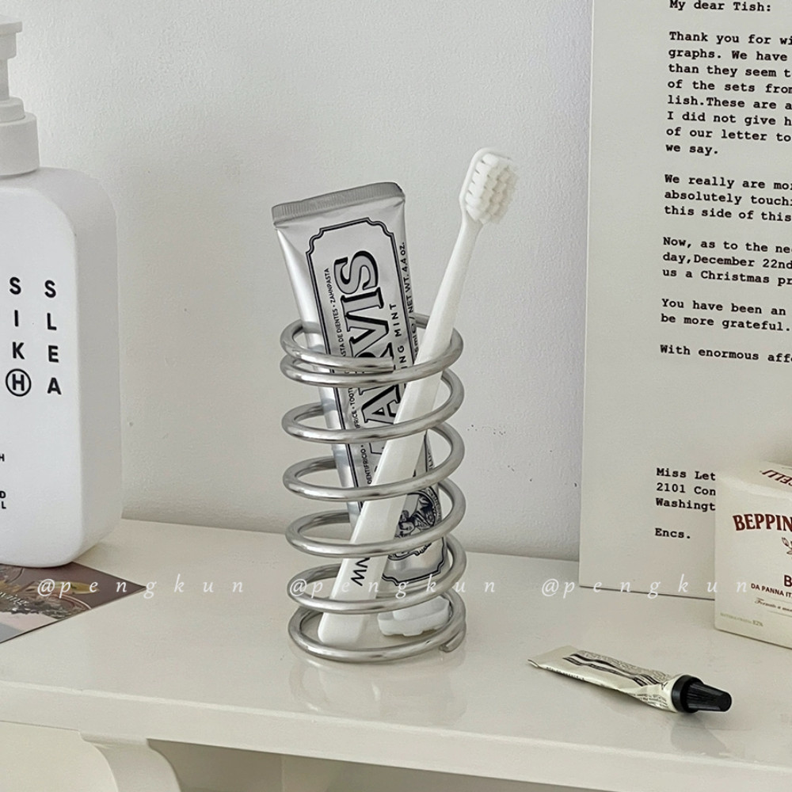
字段 | 内容 | 商品主图
序号 | 12
商品主图 | 见右侧嵌入主图
商品ID | 29856003395
商品中文名称 | 收纳架铁艺牙刷架简约桌面置物架
商品标题 | INS Simple Stainless Steel Toothbrush Holder Shelf Makeup Brush Storage Tube Creative Spring Toothbrush Stand Organizer
Shopee链接 | https://shopee.com.my/INS-Simple-Stainless-Steel-Toothbrush-Holder-Shelf-Makeup-Brush-Storage-Tube-Creative-Spring-Toothbrush-Stand-Organizer-i.115498741.29856003395
近月销量显示 | 23 Sold/Month
近月销量下限 | 23
列表价格显示 | RM14.47
列表最低价(MYR) | 14.47
列表评分 | 4.9
累计总销量显示 | 2k+ Sold
累计总销量下限 | 2,000
是否精确 | FALSE
详情价格显示 | RM14.47
详情价(MYR) | 14.47
详情评分 | 4.9
评论覆盖 | 51
好评主题 | 51
差评/风险主题 | 51
图片来源URL | https://down-my.img.susercontent.com/file/sg-11134201-7rdxv-ly22ccfxyz52b7
1688链接 | https://detail.1688.com/offer/926013219605.html?share_token=W30t7kC5lqXVBaGgOikFE5ROJ1DQCN76QZ9s0+XbG4muJZfxzWl9Dg%3D%3D&__share_id=abe2013d-2b57-490a-94a6-34a30f04ac91&rpg-cnt=share.offerDetail&offerId=926013219605&__zhi_token=CZKQOan00pCap&spm=a262eq.8992535%2F20260803.5103953.0&forcePC=1785754345573
颜色/规格 | 小号/大号
长宽高 | 小号5cm/5cm/11.5cm 大号6.5cm/6.5cm/11.5cm
重量(g) | 小号5cm/5cm/11.5cm 大号6.5cm/6.5cm/11.5cm
单个成本 | 小号 1.5 大号 1.7
单个运费 | 2.60
国内段总价 | 小号 4.1 大号 4.3
国际头程
总成本估算
利润估算
预计毛利率估算
3个成本
3个运费
国内段总价2
国际头程2
总成本估算2
利润估算2
预计毛利率估算2
5个成本
5个运费
国内段总价3
国际头程3
总成本估算3
利润估算3
预计毛利率估算3
8个成本
8个运费
国内段总价4
国际头程4
总成本估算4
利润估算4
预计毛利率估算4

